М-10-2, А-10-2
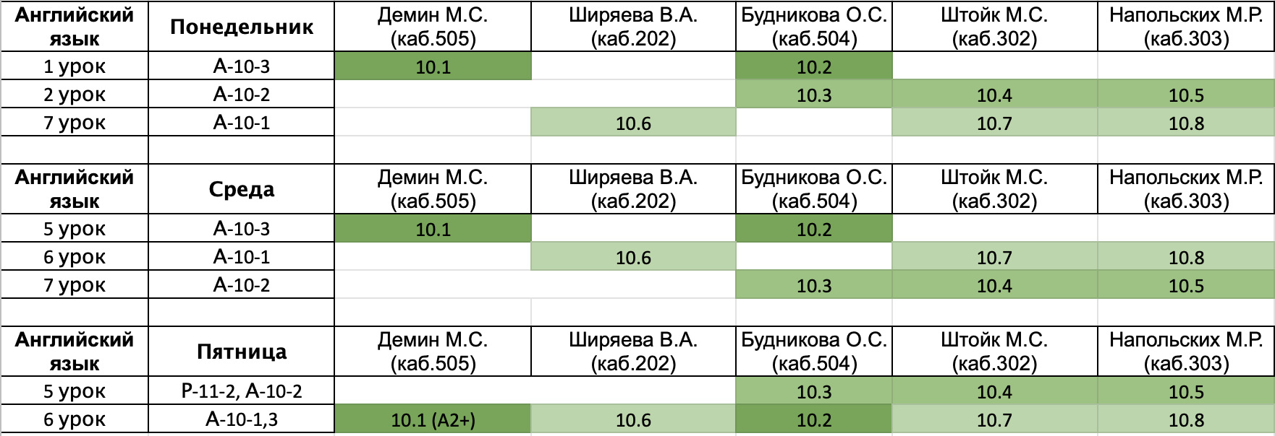
Понедельник |  |  |  |  | Бадляев Никита Васильевич
 | Предмет | Группа | Учитель | Кабинет | Волков Алексей Дмитриевич
1 | русский | А-10-2 | Перхулова | 204 | Воробьев Алексей Денисович
2 | Английский | А-10-2 | см.таблицу после субботы |  | Мачнев Егор Витальевич
3 | Геометрия | И-10-2 | Козодой | 201 | Назаров Владимир Игоревич
4 | Геометрия | И-10-2 | Козодой | 201 | Платонов Илья Александрович
5 | физика | И-10-2 | Щербина | 308 | Погорелый Константин Олегович
6 | физика | И-10-2 | Щербина | 308 | Романов Григорий Романович
7 | ОБЖ | А-10-2 | Кручинина | 404 | Тихонова Елизавета Кирилловна
8 |  |  |  |  | Ремизов Роман Александрович
9 |  |  |  |  | Ямпольский Константин Дмитриевич

Среда
 | Предмет | Группа | Учитель | Кабинет
1 | Информатика | И-10-2 | Афонин/Якименко | 502/402
2 | Информатика | И-10-2 | Афонин/Якименко | 502/402
3 | физика | И-10-2 | Щербина | 308
4 | физика | И-10-2 | Щербина | 308
5 | ОКНО
6 | русский | А-10-2 | Перхулова | 305
7 | Английский | А-10-2 | см.таблицу после субботы
8 | алгебра | И-10-2 | Щербина | 201
9 | алгебра | И-10-2 | Щербина | 201

Четверг
 | Предмет | Группа | Учитель | Кабинет
1 | Информатика | И-10-2 | Афонин/Якименко | 502/401
2 | Информатика | И-10-2 | Афонин/Якименко | 502/401
3 | Геометрия | И-10-2 | Козодой | 405
4 | Геометрия | И-10-2 | Козодой | 405
5 | алгебра | И-10-2 | Щербина | 404
6 | алгебра | И-10-2 | Щербина | 404
7 | алгебра | И-10-2 | Щербина/Булатова | 204/205
8 | алгебра | И-10-2 | Щербина/Булатова | 204/205
9

Пятница
 | Предмет | Группа | Учитель | Кабинет
1 | Лит-ра | И-10-2 | Зенкина | 204
2 | Лит-ра | И-10-2 | Зенкина | 204
3 | История | И-10-2 | Мусихин | 203
4 | История | И-10-2 | Мусихин | 203
5 | Английский | А-10-2 | см.таблицу после субботы
6 | Биология | А-10-2 | Смолянова | 407
7 | МХК | И-10-2 | Хамидова | 405
8 | физ-ра |  |  | спорт.зал
9

Суббота
 | Предмет | Группа | Учитель | Кабинет
1 | химия | И-10-2 | Поболелова | 208
2 | география | И-10-2 |  | 305
3 | обществознание | И-10-2 | Казаков | 307
4 | география | И-10-2 |  | 305
5 | физика | И-10-2 | Щербина | 308
6 | физика | И-10-2 | Щербина | 308
7 | физ-ра |  |  | спорт.зал
8
9

